Лист1
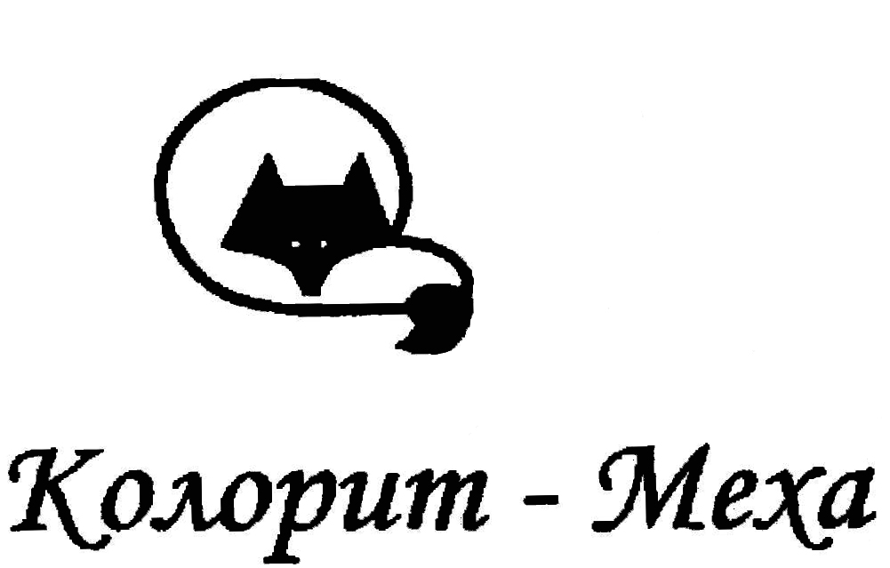
 |  | МЕХОВОЙ СКЛАД
 |  | ООО "Колорит-Меха", Россия, Москва,
 |  | ул. Нагатинская д. 20, тел.: 8(495) 4959798975, 8(495) 9710568
 |  | Почта: atelie-mk@mail.ru |  |  |  | 8(965) 3068435
Цены на шкуры норки, выделанные (руб) (действительны с 1 марта 2015)
 | 3 | 2 | 1 | 0 | 00 | 000
цвет : | самки | самки | самцы | самцы | самцы | самцы
СТК, тонир/краш +200р | 1950 | 2150 | 2850 | 3300 | 3700 | 4000
Орех (дикая) | 1950 | 2150 | 2850 | 3300 | 3700 | 4000
Пастель, тонир +200р | 2150 | 2450 | 2850 | 3300 | 3700 | 4000
Палломино | 2350 | 2200 | 2550 | 4050 | 4500 | 4950
Сапфир | 2450 | 2650 | 3500 | 4100 | 4600 | 5000
Серо-голубая, краш.+200-400р | 2300 | 2550 | 3500 | 4050 | 4500 | 4950

Блэк НАФА/Глама | 4875 | 5590 | 6760 | 7800 | 8580 | 8775
 | 75 | 86 | 104 | 120 | 132 | 135
Блэк вельвет NAFA | 3770 | 4290 | 0 | 7085 | 7865 | 8580
 | 58 | 66 |  | 109 | 121 | 132
Ск. Блэк нат./тон/утем. | 2990 | 3380 | 4485 | 5270 | 5980 | 6630
 | 46 | 52 | 69 | 81 | 92 | 102
Блэк рефорс./крашен., Nv | 2275 | 2600 | 2990 | 3380 | 3770 | 4160
 | 35 | 40 | 46 | 52 | 58 | 64

Махагон velvet (NAFA) | 0 | 0 | 0 | 6760 | 7475 | 8190
 |  |  |  | 104 | 115 | 126
Махагон (датский) | 0 | 0 | 0 | 5265 | 5980 | 6630
 |  |  |  | 81 | 92 | 102
Махагон фин (nv, vr, if) | 2665 | 2990 | 3510 | 4160 | 4615 | 5135
 | 41 | 46 | 54 | 64 | 71 | 79

ДЕМИ Бафф (NAFA) | 0 | 0 | 0 | 6175 | 6825 | 7475
 |  |  |  | 95 | 105 | 115
Ск.Браун/Глоу (Spv) | 2860 | 3250 | 3900 | 4485 | 5005 | 5655
 | 44 | 50 | 60 | 69 | 77 | 87
Пастель (V1/V2) | 0 | 0 | 0 | 8255 | 8970 | 9685
 |  |  |  | 127 | 138 | 149

Крестовка (Spv, Op) | 3380 | 4160 | 0 | 7085 | 7865 | 8645
 | 52 | 64 |  | 109 | 121 | 133
Крестовка, Nv (краш.+200р) | 3185 | 3445 | 0 | 0 | 0 | 0
 | 49 | 53
Белая фин.,NAFA, отбел.1 (Spv) | 3380 | 3770 | 0 | 7150 | 7865 | 8580
 | 52 | 58 |  | 110 | 121 | 132
Белая, фин./дан., отбел.2 | 2860 | 3185 | 0 | 5265 | 5980 | 6630
 | 44 | 49 |  | 81 | 92 | 102
Белая не отб., (Nv) | 0 | 0 | 0 | 0 | 0 | 0

Паломино (Rz), | 2990 | 3380 | 0 | 5395 | 5980 | 6630
 | 46 | 52 |  | 83 | 92 | 102
Жемчуг (NAFA, датск.) | 3380 | 3770 | 0 | 5980 | 6760 | 7475
 | 52 | 58 |  | 92 | 104 | 115
Кристалл-Жемчуг (NAFA) | 0 | 0 | 0 | 6370 | 7150 | 7865
 |  |  |  | 98 | 110 | 121
Сапфир (NAFA, датск.) | 0 | 0 | 0 | 5980 | 6760 | 7475
 |  |  |  | 92 | 104 | 115
Ирис (NAFA) | 5135 | 5655 | 0 | 7865 | 8645 | 9360
 | 79 | 87 |  | 121 | 133 | 144
Графит,Ирис (на SilverBlue) | 0 | 0 | 0 | 5980 | 6760 | 7475
 |  |  |  | 92 | 104 | 115
ЛАВАНДА (NAFA) | 0 | 0 | 0 | 10140 | 11180 | 0
 |  |  |  | 156 | 172
Виолет (NAFA) | 0 | 0 | 0 | 8255 | 8970 | 0
 |  |  |  | 127 | 138
Расчет по курсу: | 65

Нерпа пр-во Rieber Skins: 1 сорт-1600руб, 2 сорт-1450 руб
Пластина кролик Рекс (60*120 см) - 5500/6000/6500 руб
Пластина Козлик (60*120 см) - 5000/5500 руб
Пластина Липпи (60*120см) -11 000 руб
Пластина Лама натур./краш.(60*120 см) - 5500/6000 руб.

 | 30 |  | 40 |  | 50

Песец Фин. Вуаль.п/ф, (saga heavy) крашен.+500 р |  |  | 16575 |  | 18200
 |  |  | 255 |  | 280
Песец Фин. Вуаль. п/ф, (s1), крашен.+500 р |  |  | 0 |  | 0
 |  |  | 0 |  | 0
Песец Блю фрост выдел.+тонир. | 14300 |  | 15925 |  | 17225
 | 220 |  | 245 |  | 265
Песец Фин. Шедоу отбеленный | 0 |  | 18525 |  | 20150
 |  |  | 285 |  | 310
Фин. Лиса Gold-cross/ ISLAND Fox | 16250 |  | 18850 |  | 0
 | 250 |  | 290
Фин. Лиса Фаун-Лайт | 0 |  | 0 |  | 0

Фин. Лиса серебрист (2ø - 10800) | 14950
 | 230
 | 70-75 |  | 75-80 |  | 80-85
Лиса серебристо-черная (Россия) | 6500 |  | 7000 |  | 7500

Лиса рыжая клеточна (Россия) | 7000

Песец вуалевый (Россия) | 5800 |  | 6400 |  | 6900

Огневка (Россия) | 8600

Лиса Грей-Фокс (Канада) | 4550
 | 70
Фишер (Канада) натур/тонир | 10465
 | 161
Койот (Канада) (CД - 5500) | 9750
 | 150
Канадский волк (Timber Wolf) | 46800
 | 720
Рысь отбеленная | 40000 / 46000 / 52000

Рысь канадская | 29900
 | 460
Рысевидная кошка (Км/Re/Sk) | 40300
 | 620
 | 2xl |  | 3xl |  | 4xl
Бобр натур. (Канада) | 5265 |  |  |  | 5980
 | 81 |  |  |  | 92
Бобр щипка натур / краш. (+300р.) (Канада) | 6760 |  |  |  | 7475
 | 104 |  |  |  | 115
Енот - полоскун (Канада) | 3380 |  | 3770 |  | 4160
 | 52 |  | 58 |  | 64
Енот финский натур. п/ф | 13650 |  | 16250 |  | 19825
 | 210 |  | 250 |  | 305
Енот китайский натур. 70-75/75-80/80-85 см. | 5265 |  | 5980 |  | 6760
 | 81 |  | 92 |  | 104

Текущий курс: | 65

